상품제안서
특수강 공구 정밀드라이버 25in1 | 상품코드: S22663

 |  |  |  |  |  |  | 02-713-8555 | www.synergygift.co.kr
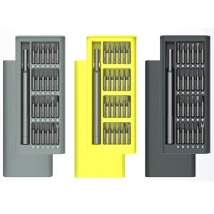

【상세/제작정보】

【인쇄/포장옵션】 | 레이저 / 포장지포장

【공급단가】 | 수량 | 50~ | 100~ | 500~ | 1,000~ | 2,000~
*VAT별도 | 라이트그레이 | 7,000원 | 6,750원 | 6,500원 | 6,250원 | 6,000원
 | 라임오렌지 | 7,000원 | 6,750원 | 6,500원 | 6,250원 | 6,000원
 | 다크그레이 | 7,000원 | 6,750원 | 6,500원 | 6,250원 | 6,000원

【상품 URL】 | https://www.synergygift.co.kr:443/src/goods_detail.php?gdno=22663

